Sheet1
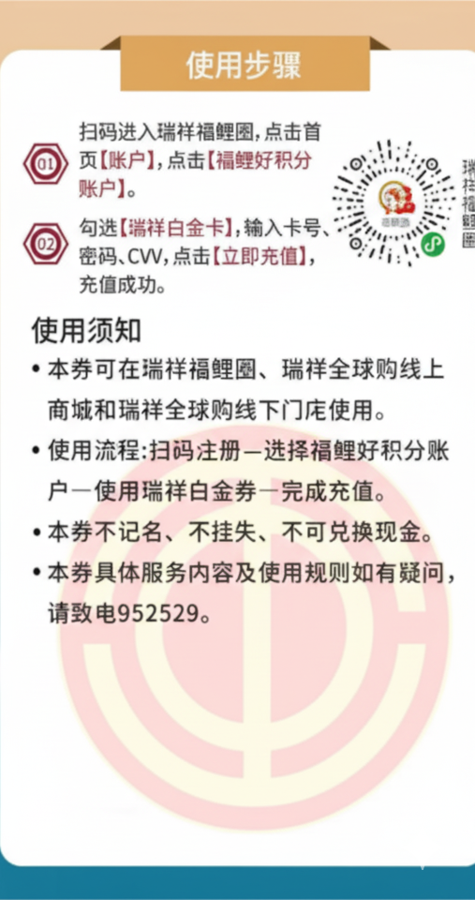
工作地 | 部门
/ | / | 姓名： | 张三 | 卡号： | 密码： | CVV： | 面额：
/ | /
/ | /
/ | /
/ | /
/ | /
/ | / |  | 王五

